ЦРС ОДО (2020)
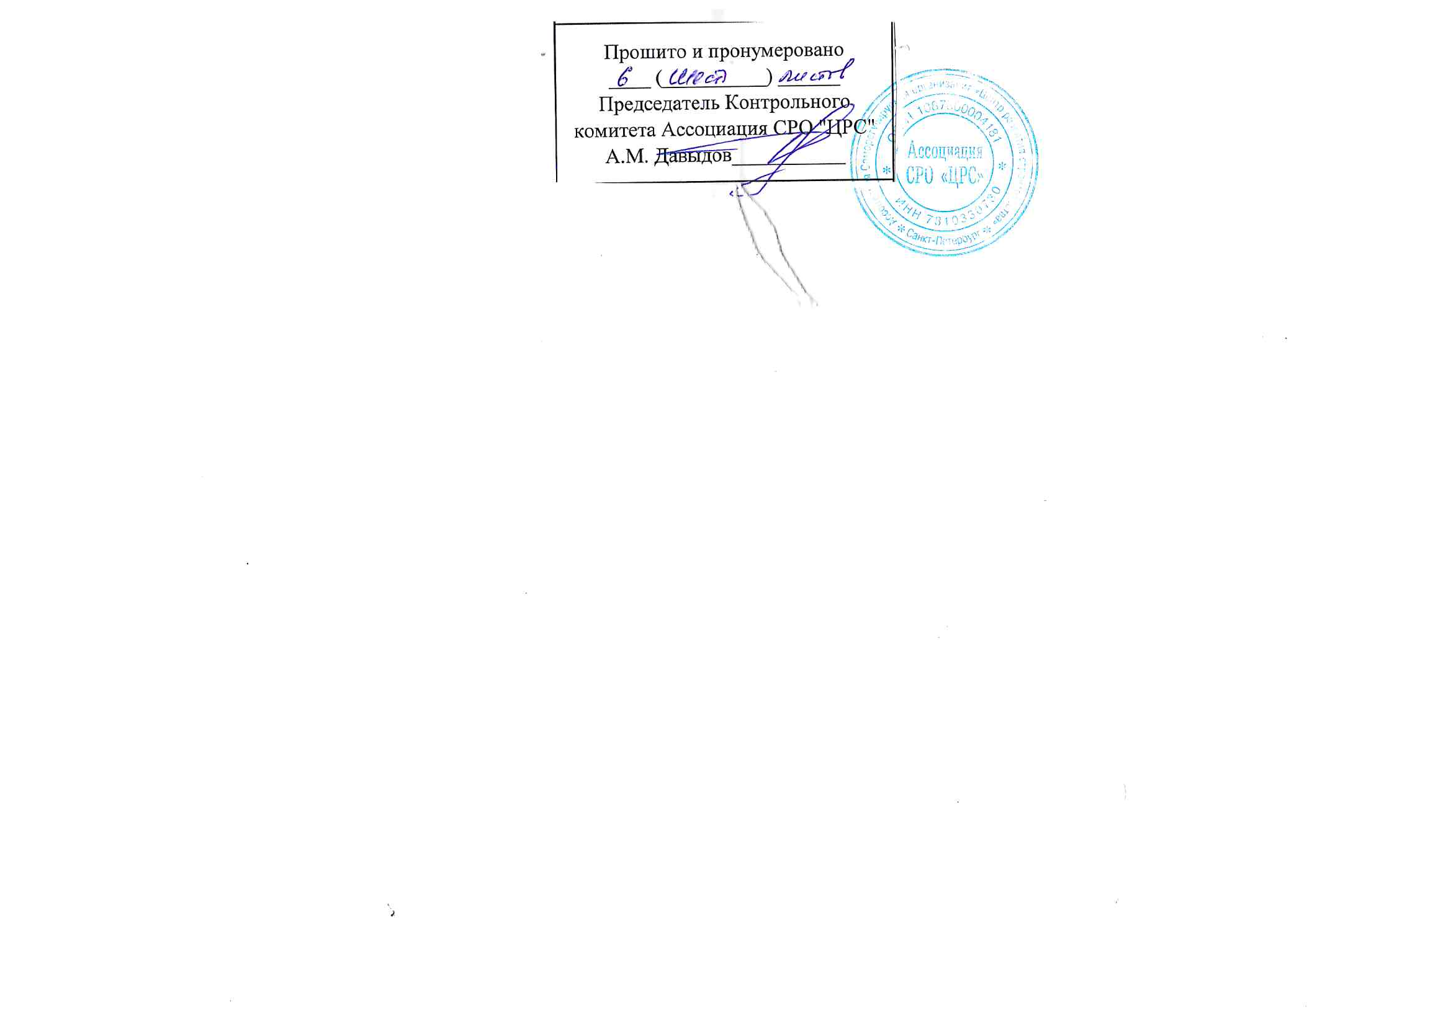
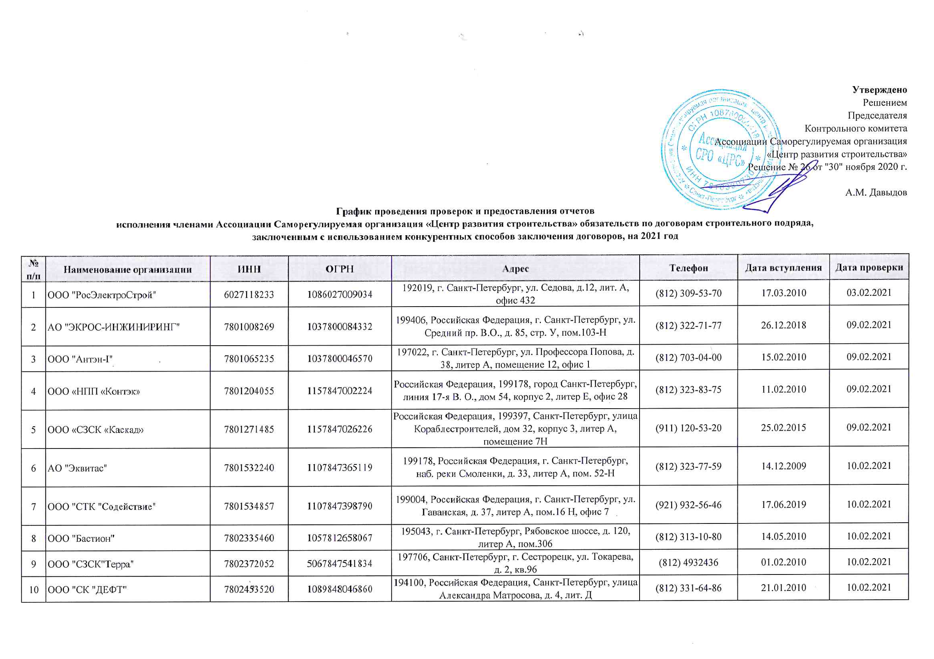
 |  |  |  |  |  |  | Утверждено
 |  |  |  |  |  |  | Решением
 |  |  |  |  |  |  | Председателя
 |  |  |  |  |  |  | Контрольного комитета
 |  |  |  |  |  |  | Ассоциации Саморегулируемая организация
 |  |  |  |  |  |  | «Центр развития строительства»
 |  |  |  |  |  |  | Решение № 26 от "30" ноября 2020 г.

 |  |  |  |  |  |  | А.М. Давыдов
График проведения проверок и предоставления отчетов исполнения членами Ассоциации Саморегулируемая организация «Центр развития строительства» обязательств по договорам строительного подряда, заключенным с использованием конкурентных способов заключения договоров, на 2021 год

№ п/п | Наименование организации | ИНН | ОГРН | Адрес | Телефон | Дата вступления | Дата проверки
1 | ООО "РосЭлектроСтрой" | 6027118233 | 1086027009034 | 192019, г. Санкт-Петербург, ул. Седова, д.12, лит. А, офис 432 | (812) 309-53-70 | 2010-03-17 | 2021-02-03
2 | АО "ЭКРОС-ИНЖИНИРИНГ" | 7801008269 | 1037800084332 | 199406, Российская Федерация, г. Санкт-Петербург, ул. Средний пр. В.О., д. 85, стр. У, пом.103-Н | (812) 322-71-77 | 2018-12-26 | 2021-02-09
3 | ООО "Антэн-I" | 7801065235 | 1037800046570 | 197022, г. Санкт-Петербург, ул. Профессора Попова, д. 38, литер А, помещение 12, офис 1 | (812) 703-04-00 | 2010-02-15 | 2021-02-09
4 | ООО «НПП «Контэк» | 7801204055 | 1157847002224 | Российская Федерация, 199178, город Санкт-Петербург, линия 17-я В. О., дом 54, корпус 2, литер Е, офис 28 | (812) 323-83-75 | 2010-02-11 | 2021-02-09
5 | ООО «СЗСК «Каскад» | 7801271485 | 1157847026226 | Российская Федерация, 199397, Санкт-Петербург, улица Кораблестроителей, дом 32, корпус 3, литер А, помещение 7Н | (911) 120-53-20 | 2015-02-25 | 2021-02-09
6 | АО "Эквитас" | 7801532240 | 1107847365119 | 199178, Российская Федерация, г. Санкт-Петербург, наб. реки Смоленки, д. 33, литер А, пом. 52-Н | (812) 323-77-59 | 2009-12-14 | 2021-02-10
7 | ООО "СТК "Содействие" | 7801534857 | 1107847398790 | 199004, Российская Федерация, г. Санкт-Петербург, ул. Гаванская, д. 37, литер А, пом.16 Н, офис 7 | (921) 932-56-46 | 2019-06-17 | 2021-02-10
8 | ООО "Бастион" | 7802335460 | 1057812658067 | 195043, г. Санкт-Петербург, Рябовское шоссе, д. 120, литер А, пом.306 | (812) 313-10-80 | 2010-05-14 | 2021-02-10
9 | ООО "СЗСК"Терра" | 7802372052 | 5067847541834 | 197706, Санкт-Петербург, г. Сестрорецк, ул. Токарева, д. 2, кв.96 | (812) 4932436 | 2010-02-01 | 2021-02-10
10 | ООО "СК "ДЕФТ" | 7802453520 | 1089848046860 | 194100, Российская Федерация, Санкт-Петербург, улица Александра Матросова, д. 4, лит. Д | (812) 331-64-86 | 2010-01-21 | 2021-02-10
11 | ООО "ТКС" | 7802625930 | 1177847234014 | 197101,Российская Федерация, г. Санкт-Петербург, ул. Большая монетная, д. 16, корп. 1 литер В, пом. 5-Н535 | (812) 9034423 | 2017-11-28 | 2021-02-10
12 | ООО «ВЕКТОР» | 7802754439 | 1117847253017 | РОССИЯ, 194044, г. Санкт-Петербург, ул. Смолячкова, д. 14, корп. 3, литера Г, пом. 3-Н | (812) 457-18-89 | 2016-01-27 | 2021-02-11
13 | ООО "ОКА" | 7802756281 | 1117847278834 | 194223, Российская Федерация, г. Санкт-Петербург, ул. Курчатова, д. 9, корп. 2 лит. А, офис 471 | (812) 633-08-01 | 2012-03-26 | 2021-02-11
14 | ООО «СК «НОСТРУМ» | 7802778528 | 1127847078710 | 196191,Российская Федерация, г. Санкт-Петербург, Ленинский пр., д. 168, лит. А, часть помещения. 24-Н, часть помещения №30 | (812) 622-15-29 | 2017-04-03 | 2021-02-11
15 | ООО СК «Петроград» | 7804354845 | 1079847060589 | 195197, Санкт-Петербург, Кондратьевский просп., д. 44, лит. А, Ч.ПОМ 1-Н №217,239,240 | (812) 337-66-72 | 2010-02-01 | 2021-02-11
16 | ООО «СПбЦТОИМТ«Сентябрь» | 7804408917 | 1097847022976 | 198206, Российская Федерация, г. Санкт-Петербург, Петергофское шоссе, д. 57, офис 147 | (911) 931-96-47 | 2010-08-06 | 2021-02-11
17 | ООО "КК "ВУЛКАН" | 7804431850 | 1107847037407 | 195220, Российская Федерация, Санкт-Петербург, проспект Непокоренных, дом 47 | (812) 5358330 | 2010-04-26 | 2021-02-11
18 | ООО «Тоун СПб» | 7804456011 | 1117847071627 | 196641,г. Санкт-Петербург, пос. Металлострой, дорога на Металлострой, д. 3, корп. 8, стр.1, офис №21 | (812) 779-19-78 | 2012-06-04 | 2021-02-12
19 | ООО "СервисПром" | 7804519984 | 1137847443524 | 195197,Российская Федерация, г. Санкт-Петербург, пр-кт Полюстровский, д. 28, лит. Л, офис 18.1 | (951) 6553751 | 2019-09-04 | 2021-02-12
20 | ООО "Реконструкция" | 7804585345 | 1167847479766 | Российская Федерация, 197229, г. Санкт-Петербург, ул. Новая, д. 51, стр. 8, пом.15-Н | (812) 950-06-50 | 2018-11-14 | 2021-02-12
21 | ООО "ПСК "МОНОЛИТ" | 7805232832 | 1037811064103 | 196006, г. Санкт-Петербург, ул. Цветочная, д. 16, пом.117 | (812) 640-22-60 | 2010-01-14 | 2021-02-12
22 | ООО "Фасадстрой" | 7805234702 | 1037811019091 | 198205, Россия, Санкт-Петербург, д. Старо-Паново, ул. Рабочая, д. 3, лит. Д | (812) 495-12-20 | 2009-12-09 | 2021-02-12
23 | ООО "ДОРСТРОЙ-7" | 7806430724 | 1107847119203 | 195220, Российская Федерация г. Санкт-Петербург, пр. Непокоренных, д. 49, корп. 2, лит.А, пом. 22Н | (812) 663-89-86 | 2010-06-09 | 2021-02-15
24 | ООО "СТРОЙМеталлСервис" | 7806435377 | 1107847204079 | 195027, Россия, г. Санкт-Петербург, пр. Шаумяна, д. 8, лит. Е | (812) 449-23-72 | 2016-10-26 | 2021-02-15
25 | ООО «ПЕТРОСТРОЙ» | 7807301104 | 1047855051221 | 190013, Российская Федерация, Санкт-Петербург, ул. Серпуховская, д. 15, литер А, пом. 11-Н | (812) 333-44-58 | 2010-09-22 | 2021-02-15
26 | ООО "СССР" | 7807309368 | 1057812757958 | 198332, г. Санкт-Петербург, Ленинский проспект, д. 84, корп.2, литер А, помещение 16-Н, офис 14 | (812) 575-27-40 | 2009-12-16 | 2021-02-15
27 | ООО "ИНТЕР" | 7809006217 | 1027810339700 | 198207, г. Санкт-Петербург, Ленинский просп., д. 114, литер А, помещ.161Н, офис 2 | (812) 406-87-20 | 2009-12-23 | 2021-02-15
28 | ООО "Техносвет-Сервис" | 7810044305 | 1057813001355 | 195197, Российская Федерация, Санкт-Петербург, Полюстровский пр., дом 28, литер Ж, пом.17 | (812) 495-64-42 | 2009-12-25 | 2021-02-15
29 | ООО "ПСП" | 7810075536 | 5067847426158 | 196128, Российская Федерация, г. Санкт-Петербург, ул. Варшавская, дом 11, литер А, офис 530 | (812) 603-28-08 | 2010-04-12 | 2021-02-15
30 | ООО «СТРОЙТРАНС» | 7810081561 | 1069847504198 | 192148, Санкт-Петербург, г. Санкт-Петербург, ул. Автогенная, д. 6, офис 233 | (812) 365-22-36, 365-26-70 | 2010-01-21 | 2021-02-15
31 | ООО "ИнфоТех" | 7810099978 | 1077847395944 | 196006,Российская Федерация, г. Санкт-Петербург, Московский проспект, д. 103, корп. 3, лит. А, офис 301 | (812) 327-95-10 | 2010-05-24 | 2021-02-15
32 | ООО "СУ № 60" | 7810158775 | 1037821057218 | Российская Федерация, г. Санкт-Петербург, Петергофское шоссе, д. 74, корп. 4 лит. Б, офис 403 | (812) 385-58-78 | 2010-04-30 | 2021-02-16
33 | ЗАО "ВотерПрайс" | 7810269500 | 1027804851887 | 196084, Российская Федерация, Санкт-Петербург, Московский пр., д. 103, корп. 3 | (812) 7185902 | 2009-12-30 | 2021-02-16
34 | ООО "Эталонтехсервис" | 7810388070 | 1147847348153 | 196006, Российская Федерация, г. Санкт-Петербург, ул. Московский пр., д. 103, корп.. 3 лит. А, офис 201 | (812) 3323348 | 2009-12-30 | 2021-02-16
35 | ООО "Электромонтаж 54" | 7810530270 | 1089847356940 | 196240,Российская Федерация, г. Санкт-Петербург, ул. Кубинская, дом. 76, корпус 5, литер В, помещение 5-Н | (812) 735-09-16 | 2017-08-30 | 2021-02-16
36 | ООО "ВотерПрайсИнвест" | 7810627096 | 1167847442290 | 196006, Российская Федерация, г. Санкт-Петербург, Московский пр., д. 103, корп. 3, Лит. А, офис 206 | (812) 339-0912 | 2009-11-25 | 2021-02-16
37 | ООО "МСУ "Регион" | 7811419892 | 1089847399850 | 192289, Россия, Санкт-Петербург, проезд Грузовой 16, литер А, пом.11-Н, офис 17 | (812) 777-78-18 | 2010-04-05 | 2021-02-16
38 | ООО "ВолксКрупп АЕ" | 7811600202 | 1167847098451 | 199178, Российская Федерация, г. Санкт-Петербург, 4-я линия В.О., д. 65, лит.А, пом.302-Н | (911) 777-13-14 | 2019-04-26 | 2021-02-16
39 | ООО "НАВИГАТОР-СБС" | 7811637812 | 1177847058564 | 192019, Россия, город Санкт-Петербург, ул. Глазурная, дом 8/10, лит. А, офис 205 | (812) 412-58-05 | 2017-05-15 | 2021-02-16
40 | ООО "СтройБаза" | 7811660280 | 1177847285406 | 192076, Российская Федерация, г. Санкт-Петербург, пр. Рыбацкий, д. 18, стр. 2 лит. А, пом. 114-Н офис 2 | (981) 879-10-63 | 2018-12-03 | 2021-02-16
41 | ООО "ЛСП" | 7811682692 | 1187847046408 | 192029, Российская Федерация, г. Санкт-Петербург, пр. Обуховской обороны, дом 76,корпус 4, литера А, помещение 10-Н, офис 628 | (812) 677-39-38 | 2018-06-18 | 2021-02-17
42 | ООО "Строительная фирма "ИРОН" | 7812006023 | 1027810261160 | 190068, Российская Федерация, г. Санкт-Петербург, набережная канала Грибоедова, д. 109/8 | (812) 714-53-22 | 2010-01-14 | 2021-02-17
43 | ООО «Балтийская коммуникационная компания» | 7813342250 | 1067847510246 | 197110, г. Санкт-Петербург, ул. Пионерская, д. 53, литер Л, помещение 4.21 | (812) 956-71-36, 703-71-00 | 2010-05-19 | 2021-02-17
44 | ООО "КУБ-строй" | 7813365770 | 1079847003873 | 194044, г. Санкт-Петербург, переулок Крапивный, д. 3 а, литера А, помещение 3-Н, каб.31 | (812) 542-88-10 | 2010-01-14 | 2021-02-17
45 | АО «ДИАПАЗОН» | 7814027004 | 1027807560967 | 199034, Российская Федерация, г. Санкт-Петербург, 16-я В.О. линия, д. 7, лит.Б, офис пом.8302 | (812) 644-80-09 | 2010-03-04 | 2021-02-17
46 | ООО "Музейные технологии" | 7814068709 | 1037832002966 | 190005, Российская Федерация г. Санкт-Петербург, наб. Обводного канала, д. 118, корп. 12 лит. Ч, пом. 1-Н | (812) 710-98-30 | 2009-12-09 | 2021-02-17
47 | ООО "ДОРСТРОЙ-СПБ" | 7814230045 | 1157847170513 | 197341, Российская Федерация, г. Санкт-Петербург, Фермское шоссе, д. 20, стр. 2 лит. А, пом. 6-Н оф.1-6 | (921) 430-73-26 | 2018-10-09 | 2021-02-17
48 | ООО "ЭВОС-СПБ" | 7814389572 | 1077847670427 | 194214, г. Санкт-Петербург, ул. Лиственная, д. 18, корп.1, лит.А, помещение 18-Н | (812) 459-07-38 | 2010-02-15 | 2021-02-17
49 | ООО "СУ-19" | 7814422156 | 1089848009679 | 197372, Санкт-Петербург, Богатырский пр., д. 18, кор. 1, оф. 509 | (812) 349-74-11 | 2009-12-28 | 2021-02-17
50 | ООО "Гарант-Проект" | 7814438004 | 1097847136530 | 192241, Российская Федерация, г. Санкт-Петербург, проспект Александровской Фермы, д. 29, литер ВГ, пом.№209/С | (812) 644-88-40 | 2017-06-21 | 2021-02-18
51 | ООО "Мегафильтр" | 7814448274 | 1097847274084 | 197342, Российская Федерация, г. Санкт-Петербург, ул. Новосибирская, д. 5, лит.А, пом.13-Н | (812) 645-12-12 | 2017-03-22 | 2021-02-18
52 | ООО "Евросервис" | 7814542213 | 1127847373940 | 196128, Российская Федерация, г. Санкт-Петербург, ул. Кузнецовская, д. 21, оф. 513,514 | (812) 643-23-23 | 2012-09-28 | 2021-02-18
53 | ООО «ПО «Электромашина» | 7814607693 | 1147847121905 | 197341, Российская Федерация, г. Санкт-Петербург, Серебристый бульвар, д. 21, лит. А, пом. 17-Н офис №2 | (812) 301-0-701 | 2014-04-16 | 2021-02-18
54 | ЗАО «ИНТЕХ» | 7816192892 | 1027807983961 | 197101, Российская Федерация, г. Санкт-Петербург, ул. Чапаева, д. 16 лит А | (812) 380-66-90 | 2016-10-21 | 2021-02-18
55 | ООО "ССГ" | 7816491451 | 1107847200438 | 191187, г. Санкт-Петербург, ул. Шпалерная, дом 2/4, литер А, 3 этаж, пом.8-Н №3 | (812) 578-53-90 | 2017-11-17 | 2021-02-18
56 | ООО "Технотек" | 7816545467 | 1127847456550 | 196084, Российская Федерация, г. Санкт-Петербург, ул. Новорощинская, дом 4, литер А, помещение 109И-1 | (812) 925-15-09 | 2016-11-30 | 2021-02-18
57 | ЗАО «ВКС» | 7816554870 | 1137847041837 | 192007, Российская Федерация, г. Санкт-Петербург, ул. Днепропетровская, д. 14 | (812) 766-35-08 | 2009-12-25 | 2021-02-18
58 | ООО "Строй Индустрия" | 7820305980 | 1067847353310 | 196608, Россия, Санкт-Петербург, г. Пушкин, ул. Оранжерейная, д. 39 | (812) 451-79-74 | 2010-06-09 | 2021-02-19
59 | ООО «Строительная компания «АБУЛ» | 7825003213 | 1037843051784 | 191028, Россия, город Санкт-Петербург, улица Моховая, дом 31, литер А, помещение 22-Н | (812) 449-60-44 | 2010-06-09 | 2021-02-19
60 | ООО "Энергетик" | 7825060282 | 1027809252173 | 191024, г. Санкт-Петербург, ул. Исполкомская, д. 8, литер В, кв.35 | (812) 717-63-71 | 2009-12-23 | 2021-02-19
61 | ООО "Возрождение Петербурга" | 7825078297 | 1037843093001 | 191028, Российская Федерация, г. Санкт-Петербург, ул. Моховая, д. 31, стр. А, офис 22-Н | (812) 273-99-77 | 2018-11-14 | 2021-02-19
62 | ООО "Арго" | 7825379978 | 1027809197184 | 190005, Российская Федерация, г. Санкт-Петербург, набережная Обводного канала, дом 141, литера А, помещение 7-Н | (812) 317-82-11 | 2017-06-14 | 2021-02-19
63 | ООО «БАЛТМОНТАЖ - XXI ВЕК» | 7825427526 | 1037843102857 | 192029, Российская Федерация, г. Санкт-Петербург, проспект Обуховской Обороны, д. 86 , литер К, пом.5 Н | (812) 320-09-67 | 2009-12-25 | 2021-02-19
64 | ООО "Навигатор-СБС" | 7825466405 | 1037843028520 | 192019, Санкт-Петербург, ул. Глазурная, д. 8/10, лит. А | (812) 412-69-71 | 2009-12-07 | 2021-02-19
65 | ЗАО «БАЛТИКОН» | 7825503760 | 1037843077711 | 191186, Российская Федерация, г. Санкт-Петербург, набережная реки Мойки, д. 30, лит. А, пом. 5-Н | (812) 449-47-47 | 2009-12-04 | 2021-02-24
66 | ООО "Акватория" | 7825692852 | 1037843040377 | 195279, Российская Федерация, г Санкт-Петербург, ш Революции, д. 69, корпус 6, лит. А | (812) 605-00-55 | 2014-02-03 | 2021-02-24
67 | ООО "АСКО" | 7826034817 | 1027810358520 | 196632, Российская Федерация, г. Санкт-Петербург, г. Пушкин, ул. Полевая (Кондакопшино Тер.), д. 53 | (812) 465-24-95 | 2009-12-04 | 2021-02-24
68 | ЗАО "ОКА" | 7838310691 | 1047855153378 | 194223, Российская Федерация, Санкт-Петербург, ул. Курчатова, д. 9, литера В | (812) 633-08-01 | 2010-01-14 | 2021-02-24
69 | ООО "Пульсар" | 7838332776 | 1057812389854 | 190005,г. Санкт-Петербург, ул. Егорова, д. 26-А, лит. Б, пом. 13-Н, офис 29 | (812) 712-63-46 | 2011-03-18 | 2021-02-24
70 | ООО "СЭМ-Сервис" | 7838434979 | 1099847001902 | Российская Федерация, 191119, г. Санкт-Петербург, Загородный проспект, д. 34, кв.2 | (812) 7133546 | 2010-01-21 | 2021-02-24
71 | ООО "СМУ-СПб" | 7839391615 | 1089847383780 | 190008, Санкт-Петербург, улица Лабутина, д. 30, кв. 2 | (812) 7145866 | 2009-12-21 | 2021-02-24
72 | ООО «ГидроСтройКомплекс» | 7839395183 | 1089848050390 | 198095, Российская Федерация, г. Санкт-Петербург, набережная Обводного канала, д. 122, лит.Б | (812) 957-22-91 | 2010-04-16 | 2021-02-24
73 | ООО "СПО СФЕРА" | 7839418024 | 1107847026143 | 199406, Санкт-Петербург, ул. Беринга, дом 20, литер А, квартира 89 | (812) 355-08-66 | 2018-06-04 | 2021-02-24
74 | ООО "ЛГИП" | 7839430783 | 1107847293740 | 190013, Российская Федерация г. Санкт-Петербург, пр. Московский , д. 18, лит. Е, пом. 5Н офис 10 | (921) 380-73-49 | 2014-11-07 | 2021-02-25
75 | ООО "Бум Техно" | 7840062647 | 1177847051920 | 191025, Российская Федерация, г. Санкт-Петербург, Невский проспект, д. 65, стр. пом. 15Н, офис лит. А | (812) 571-46-93 | 2011-02-21 | 2021-02-25
76 | ООО "СтОИК" | 7841330899 | 1067847354706 | 195279, РФ, Санкт-Петербург, Индустриальный пр., дом 45, лит. А, офис 309 | (812) 326-36-22 | 2009-12-25 | 2021-02-25
77 | ООО «Стандарт-Строй» | 7841354233 | 1077847015971 | 195112, Российская Федерация, г. Санкт-Петербург, пр.Заневский, д.71, корп.2, литер А, офис 10/30 | (812) 448-36-33 | 2010-06-09 | 2021-02-25
78 | ООО "НьюКом Групп" | 7841395423 | 1089847372185 | 191186, Российская Федерация, г. Санкт-Петербург, наб. реки Мойки, д. 3, лит. А, пом. 21 Н | (921) 926-32-96 | 2009-12-21 | 2021-02-25
79 | ООО «БАЛТИКОН» | 7841497129 | 1147847057775 | 191186, Российская Федерация, г. Санкт-Петербург, набережная реки Мойки, д. 30, лит. А, пом. 5-Н | (812) 449-47-47 | 2016-03-25 | 2021-02-25
80 | ООО "НеваПрестиж" | 7842031309 | 1157847120001 | 191123, РФ, г. Санкт-Петербург, ул. Чайковского, д. 65-67А, пом 14Н | (812) 572-16-64 | 2017-06-21 | 2021-02-26
81 | ООО "Консалт Проект" | 7842491850 | 1137847073430 | 191036, г. Санкт-Петербург, ул. 1-я Советская, д. 12, лит. А, пом. 6-Н | (812) 644-77-80 | 2017-08-25 | 2021-02-26
82 | АО "СВЭП" | 7843305440 | 1069847569109 | 193079, Российская Федерация, г. Санкт-Петербург, наб. Октябрьская, д. 104, стр. 22 лит. А, офис 201 | (921) 338-78-28 | 2013-04-30 | 2021-02-26

Сканы


